Sheet1
名称 | 用途 | 补充
体力条/核心条 | 用来显示体里和核心 | 具体看你怎么设计 初版就是两个圆形 一个白色的大圆一个覆盖在上面的红色小圆 圆形的话从上顺时针往下掉 条形的则必须要保持高度或者宽度一致 才能同步缩减 也可以灵活用蒙版这个东西 右下角就是在条状为基础的用鸟的图做蒙版的情况 简易3个图层 背景-体力条-核心条 | 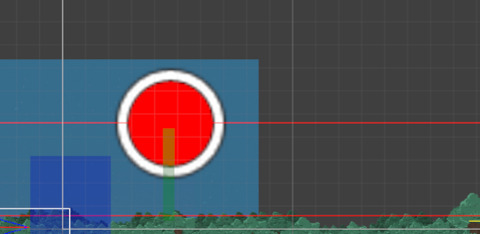 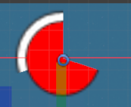 | 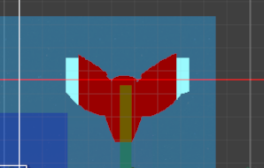 | 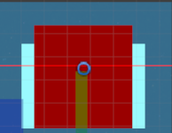
饥饿提示 | 饿的时候核心条会慢慢的往下降 用来提示现在处于饥饿状态 | 可以放核心条中间 给他放一个动画 在那里不断跳动什么的 还是具体看你怎么设计 你有想要的动画效果说一下 我程序这边实现
时钟 | 用来提示停留时间 | 外面4个是用来选择停留时间的 点击完后会自动消失 中间那一大块是个表 会有个指针从上面开始顺时针计时 外面4个选择按钮你可以设计一下 尽量用图来表达意思 就不要贴字在上面了 | 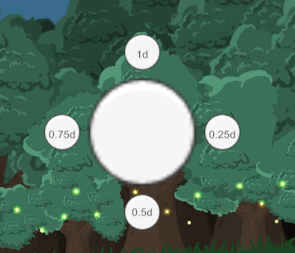
事件框 | 弹出事件 | 背景 插图 文案 可以适当画些背景 给文字放个框 配图放个框什么的 如果要做框的话记得要分2个图层 一个是背景一个是框 这样的话 配图和字就可以夹在中间 | 
加速操作提示 | 用来表现当前鸟的速度状态 | 这个看你怎么设计吧 加速的时候和不加速的时候图不一样 表示速度也不一样 大概会和体力条一样放在角落
Icon | 程序图标
天数记录 | 做个背景 显示记录多少天 | 可能放在右上角
鸟数量记录 | 和上面一样 | 和上面一样

